LP Model
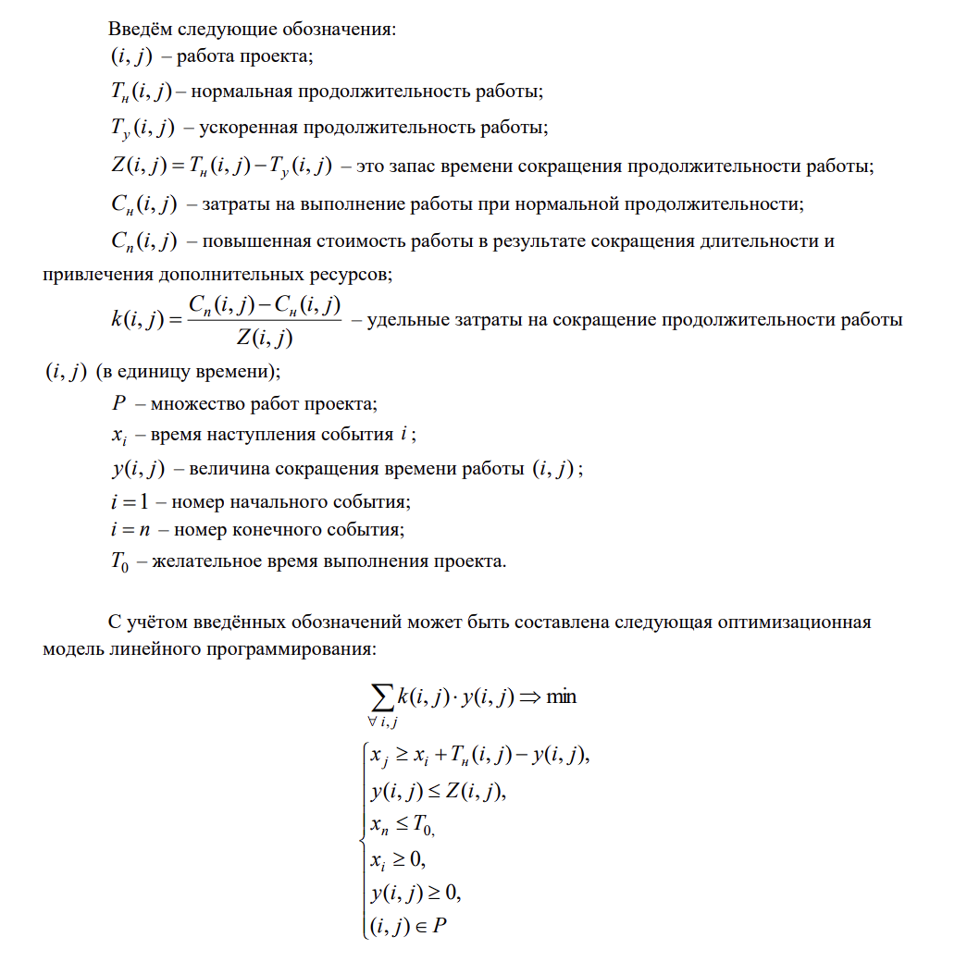
Стадия | Предшествующая стадия | Tн | Tу | Cн | Cп | y(i,j) | Z(i,j) | k(i,j) | Затраты | x(i)
A | - | 2 | 1 | 20 | 25 | 1 | 1 | 5 | 25 | 1
B | A | 3 | 1 | 30 | 40 | 0 | 2 | 5 | 30 | 4
C | A | 4 | 1 | 30 | 60 | 0 | 3 | 10 | 30 | 5
D | B | 5 | 2 | 40 | 49 | 1 | 3 | 3 | 49 | 6
E | C | 2 | 1 | 15 | 25 | 0 | 1 | 10 | 15 | 7
F | D, E | 3 | 1 | 25 | 35 | 0 | 2 | 5 | 25 | 10
G | F | 4 | 2 | 50 | 80 | 0 | 2 | 15 | 50 | 14

 |  |  |  |  |  |  |  | Общая стоимость: | 224

